Лист1
ID | Заглавие | Серьезность | Описание | Приложения
1 | Дублирование значений в диапазонах | Minor | STR 1. выбрать чекбокс "Numeric"; 2. открыть выпадающий список Range EX 1. чекбокс становится активным; 2. в выпадающем списке отображаются диапазоны "0-100" "101-200" "201-300" "301-9999" Result 1. чекбокс становится активным; 2. отображаются диапазоны с повторяющимися значениями, число "300" попадает сразу в два диапазона "201-300 и "300-9999" | 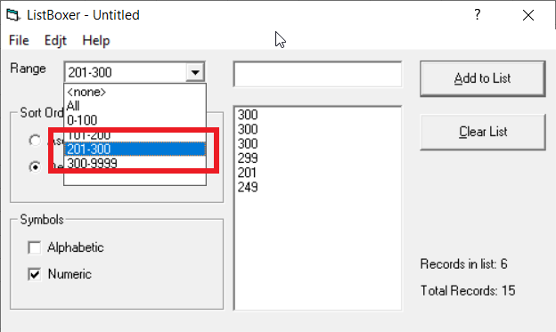
2 | Опечатка в панели меню | Trivial | STR 1. Запустить приложение. EX 1. Отображается интерфейс приложения, пункт меню "Edit". Result 1. Отображается интерфейс приложения, пункт меню "Edjt". | 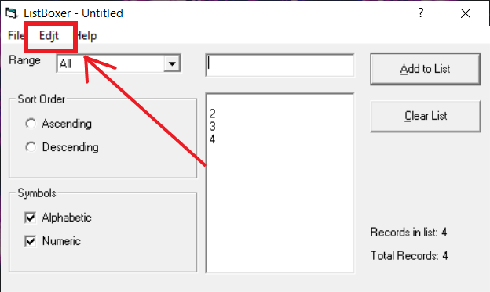
3 | Пункты выпадающего меню "Edit" неактивны | Major | STR 1. Выбрать пункт меню "Edjt". EX 1. Отображается выпадающий список с активными кнопками "Undo", "Cut", "Copy", "Paste". Result 1. Отображается выпадающий список, кнопками "Undo", "Cut", "Copy", "Paste" неактивны. | 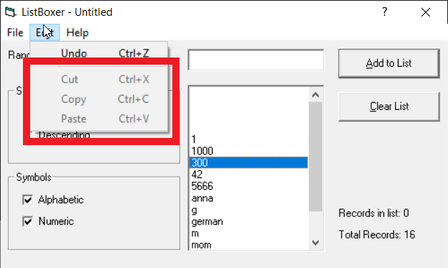
4 | Блокировка функционала приложения при снятии чекбоксов | Blocker | ПРИМЕЧАНИЕ: возможно стоит заменить чекбоксы на радиобаттоны, чтобы у пользователя не было возможности проигнорировать эти пункты. STR 1. Сделать чекбоксы "Alphabetic" и "Numeric" неактивными. EX 1. Выдается сообщение о необходимости выбрать один из двух видов вводимых символов. Result 1. Чекбоксы становятся неактивными, блокируется любые варианты работы с приложением. | 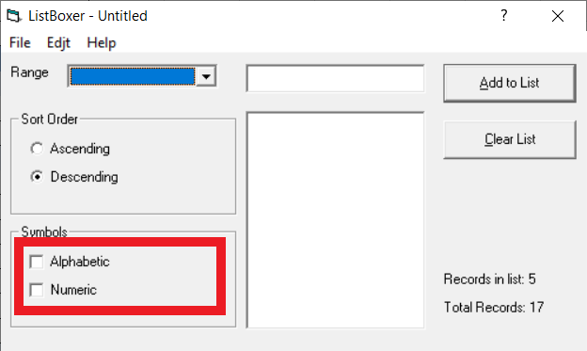
5 | Возможность ввести число, выходящее за рамки диапазона 300-9999 | Major | STR 1. Выбрать чекбокс "Numeric"; 2. из выпадающего списка Range выбрать диапазон "300-9999"; 3. ввести в текстовое поле значение "10000"; 4. нажать на кнопку "Add to List" EX 1. Чекбокс "Numeric" становится активным; 2. активируется диапазон "300-9999"; 3. в текстовое поле отображается значение "10000"; 4. появляется сообщение об ошибке и указанием на необходимость ввести число меньшее или равное "9999" Result 1. Чекбокс "Numeric" становится активным; 2. активируется диапазон "300-9999"; 3. в текстовое поле отображается значение "10000"; 4. в списке появляется значение "1000", ошибка не отображается | 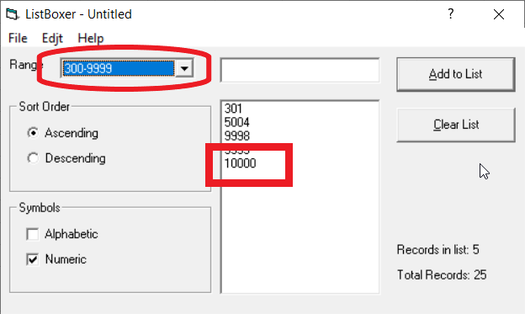
6 | Некорректная сортировка числовых значений: нисходящий список | Major | Preparation: добавить в список некоторое количество чисел от 0 до 9999 STR 1. выбрать радиобаттон "Descending" EX 1. числа отсортировка от большего к меньшему (100, 99, 50, 1, 0) Result 1. сортировка неверна (99, 50, 100, 0, 1) | 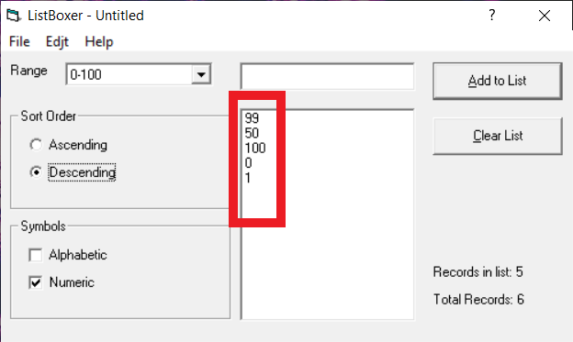
7 | Некорректная сортировка числовых значений: восходящий список | Major | Preparation: добавить в список некоторое количество чисел от 0 до 9999 STR 1. выбрать радиобаттон "Ascending" EX 1. числа отсортировка от меньшего к большему (0, 2, 4, 15, 25, 100) Result 1. сортировка неверна (0, 100, 15, 2, 25, 4) | 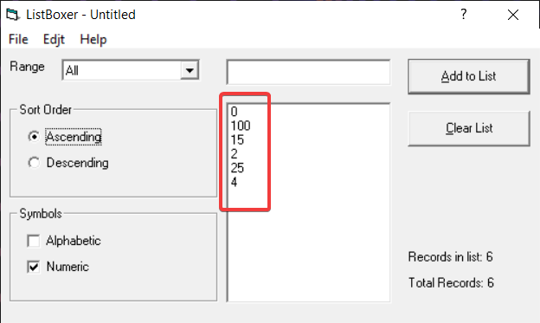
8 | Нарушение логики UI при установке программы | Minor | STR 1. запустить инсталлятор программы; EX 1. внизу установочного окна располагается кнопка "Setup" Result 1. внизу установочного окна располагается кнопка "Exit setup". Кнопка установки программы выглядит как некликабельная иконка с компьютером, что может привести к путанице при установке | 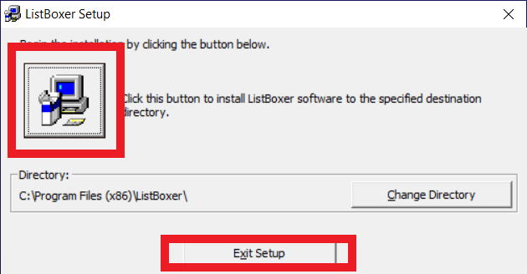
9 | При попытке открыть сохраненный ранее список удаляются данные из текстового поля | Major | Preparation: создать и сохранить список с произвольными значениями в папку, предлагаемую программой по умолчанию STR 1. ввести в текстовое поле числовое значение "12345"; 2. с помощью сочетания клавиш Ctrl+O открыть папку с сохраненным ранее списком; 3. выйти из модального окна EX 1. в текстовом поле отображается значение "12345"; 2. отображается модальное окно открытия сохраненных ранее списков; 3. отображается интерфейс программы, значение "12345" также отображается в текстовом поле. Result 1. в текстовом поле отображается значение "12345"; 2. отображается модальное окно открытия сохраненных ранее списков; 3. отображается интерфейс программы, однако значение "12345" удалено
10 | При использовании сочетания клавиш Ctrl+C и Ctrl+V в текстовое поле добавляются спецсимволы | Minor | Preparation: скопировать в буфер обмена спецсимволы STR 1. при нажатии на ПКМ выбрать пункт "Вставить"; 2. нажать на кнопку "Add to List" EX 1. программа издает звуковой сигнал ошибки. Текстовое поле остается пустым Result 1. в текстовом поле отображаются скопированные спецсимволы; 2. спецсимволы успешно добавляются в список | 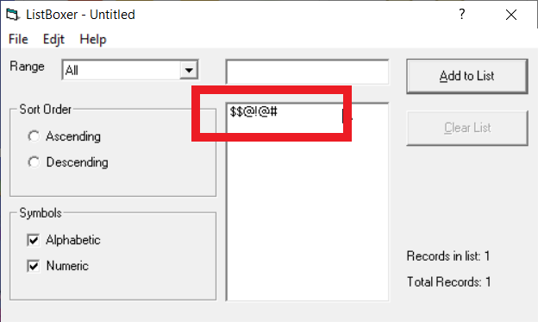
11 | При использовании сочетания клавиш Ctrl+C и Ctrl+V в текстовое поле добавляются значения на кириллице | Minor | Preparation: скопировать в буфер обмена слово на кириллице STR 1. при нажатии на ПКМ выбрать пункт "Вставить"; 2. нажать на кнопку "Add to List" EX 1. программа издает звуковой сигнал ошибки. Текстовое поле остается пустым Result 1. в текстовом поле отображаются скопированное слово 2. слово успешно добавляется в список | 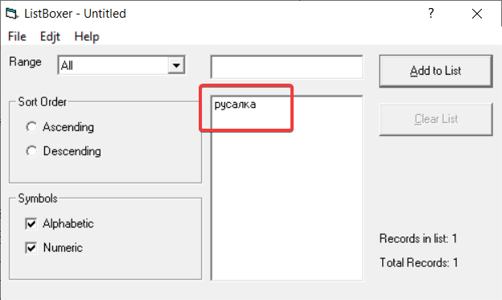
12 | Неверно указана версия приложения в пункте меню "Help" | Trivial | STR 1. в пункте меню "Help" выбрать пункт "About Listboxer" EX 1. отображается модальное окно с информацией о версии продукта 1.09.0008 Result 1. отображается модальное окно с информацией о версии продукта 1.89 | 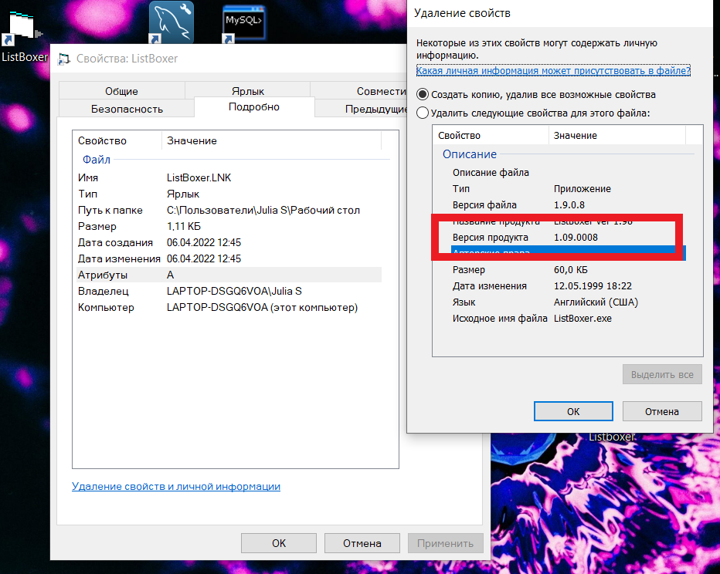 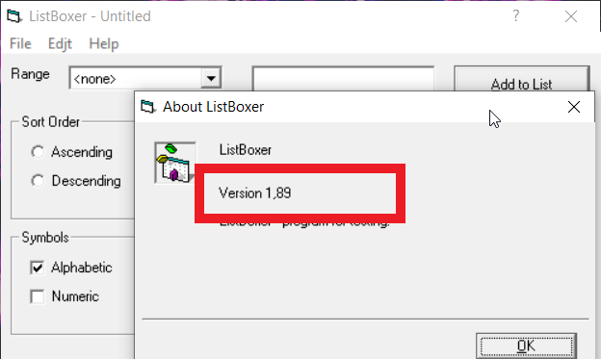
13 | Не отображается имя файла в шапке программы | Minor | Preparation: создать и сохранить произвольный список под произвольным именем в папку, предлагаемую программой по умолчанию STR 1. в пункте меню "File" выбрать пункт "Open"; 2. открыть ранее сохраненный список EX 1.открывается окно с возможностью выбрать файл для последующего открытия в программе; 2. выбранный список открывается с отображением имени файла в шапке программы Result 1.открывается окно с возможностью выбрать файл для последующего открытия в программе; 2. выбранный список открывается, в шапке программы отображается "ListBoxer - Untitled" | 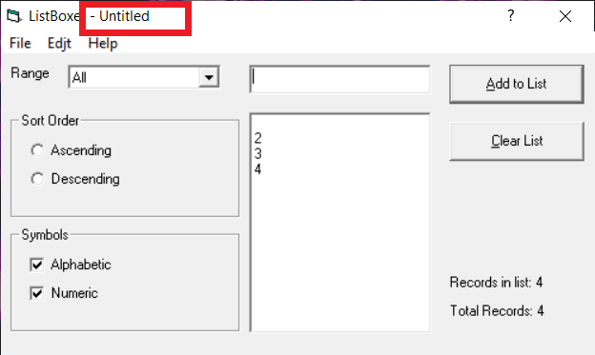
14 | Пробелы воспринимаются как запись при добавлении в список | Minor | Preparation: создать произвольный список STR 1. оставить текстовое поле пустым; 2. нажать на кнопку "Add to List" EX 1. программа выдает сообщение об ошибке, в список не добавляется новая запись Result 1. программа добавляет пустую запись в список | 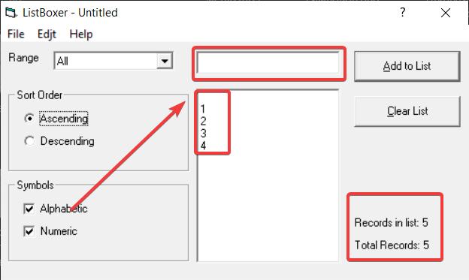
15 | Кнопка "Clear list" неактивна | Minor | STR 1. добавить в список одно числовое значение EX 1. кнопка "Clear list" активна Result 1. кнопка "Clear list" неактивна | 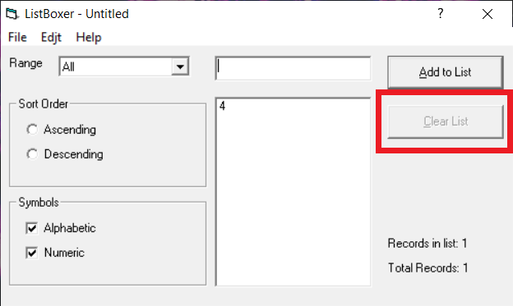
16 | При выборе пункта меню Help -> Contents не открывается справка | Minor | STR 1. в меню "Help" выбрать пункт "Contents" EX 1. загружается справка о продукте Result 1. открывается страница сайта поддержки Windows с указанием на необходимость установки свежей версии ОС
17 | Некорректная сортировка буквенных значений | Major | Preparation: добавить в список некоторое количество слов STR 1. выбрать радиобаттон "Descending" EX 1. слова отсортированы от m-a (mom, ginger, alpha) Result 1. сортировка неверна (mom, alpha, ginger) | 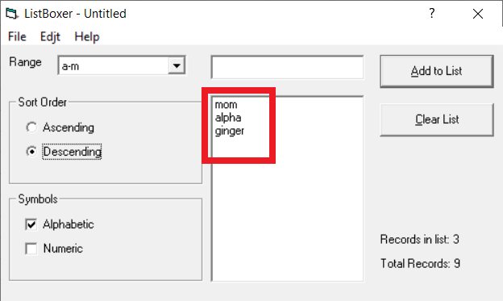
18 | Удаление первого пункта списка при его повторном открытии | Major | Preparation: создать и сохранить список с произвольными значениями в папку, предлагаемую программой по умолчанию STR 1. при помощи пункта меню "File" -> "Open" открыть сохраненный список EX 1. загружается сохраненный список с отображением всех его пунктов Result 1. при отображении списка первый его пункт удаляется | Удаление первого пункта списка.mp4
19 | Не предлагается сохранить список при закрытии программы | Major | STR 1. создать произвольный список; 2. закрыть программу с помощью кнопки "Close" EX 1. отображается сообщение о несохраненном списке с предложением сохранить его или закрыть программу без сохранения Result 1. программа закрывается, информационное сообщение не появляется
20 | Не работают сочетания клавиш Ctrl+C, Ctrl+V | Minor | Preparation: скопировать в буфер обмена числовое значение в диапазоне 0-9999 STR 1. в текстовом поле применить сочетание клавиш Ctrl+V EX 1. в текстовом поле отображается скопированное значение Result 1. текстовое поле остается пустым, воспроизводится звуковой сигнал ошибки
21 | Не работает сочетание клавиш Ctrl+X | Major | Preparation: создать произвольный список STR 1. выделить один из пунктов списка; 2. вырезать пункт сочетанием клавиш Ctrl+X EX 1. выбранный пункт становится активным; 2. выбранный пункт удаляется из списка Result 1. выбранный пункт становится активным; 2. выбранный пункт остается в списке
22 | Отсутствует подпункт "New" в пункте меню "File" | Major | STR 1. Выбрать пункт меню "File" EX 1. отображение подпунктов "New" "Open" "Save as" Result 1. отсутствует подпункт "New"

